Convenios
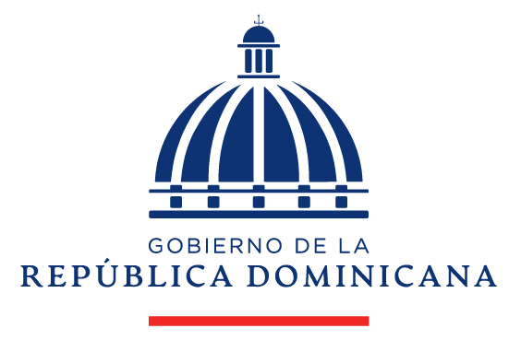
 |  | OFICINA METROPOLITANA DE SERVICIOS DE AUTOBUSES
 |  | CONVENIOS FIRMADOS TRIMESTRE JULIO - SEPTIEMBRE 2022

MES |  |  | CANTIDAD | INSTITUCION
JULIO |  |  | 0
AGOSTO |  |  | 1 | OMSA - Defensor del Pueblo
SEPTIEMBRE |  |  | 0
 |  |  | 1 | TOTAL DE CONVENIOS

 | DIRECTOR(A) DE PLANIFICACION Y DESARROLLO

Convenios oct-dic-22
 |  | OFICINA METROPOLITANA DE SERVICIOS DE AUTOBUSES
 |  | CONVENIOS FIRMADOS TRIMESTRE OCTUBRE - DICIEMBRE 2022

MES |  |  | CANTIDAD | INSTITUCION
OCTUBRE |  |  | 0
NOVIEMBRE |  |  | 4 | Ministerio Turismo-Obras Publicas-OPTIC-MINER
DICIEMBRE |  |  | 2 | OGTIC-Producción Heriquez
 |  |  | 6 | TOTAL DE CONVENIOS

 | DIRECTOR(A) DE PLANIFICACION Y DESARROLLO

